Test CheckList
ID | Description | Check | Epected | Result
đăng ký
1 | Tiêu đề có đúng không? | Kiểm tra tiêu đề có đúng là đăng ký chưa | Tiêu đề chính xác
2 | Kích thước chữ | Kiểm tra kích thước chữ đã hợp lý chưa | Kích thước hợp lệ
3 | Căn chỉnh | Căn chỉnh các chữ đúng vị trí chưa | Chưa hợp lý
4 | Font chữ | font chữ có bị lỗi không | Font chữ không bị lỗi, hợp lý
5 | Màu sắc nút khi sử dụng | Màu sắc có hợp lý không, có bắt mắt không | Màu sắc chưa bất mắt
6 | Màu sắc nút khi không sử dụng | Màu sắc có hợp lý không, có bắt mắt không | Màu sắc chưa bất mắt
7 | Vị trí các labels | Vị trí đã được đặt hợp lý chưa | Ví trí đặt hợp lý
8 | Vị trí nút đăng ký | Kiểm tra vị trí đặt đã logic chưa | Chưa hợp lý
9 | Có đúng chính tả không | Kiểm tra chính tả | Đúng chính tả
10 | Có đúng ngôn ngữ không | Kiểm tra có đúng ngôn ngữ không | Đúng ngôn ngữ
11 | Hiệu ứng chuyển tiếp | Hiệu ứng chuyển tiếp mượt mà chưa | Không hợp lý
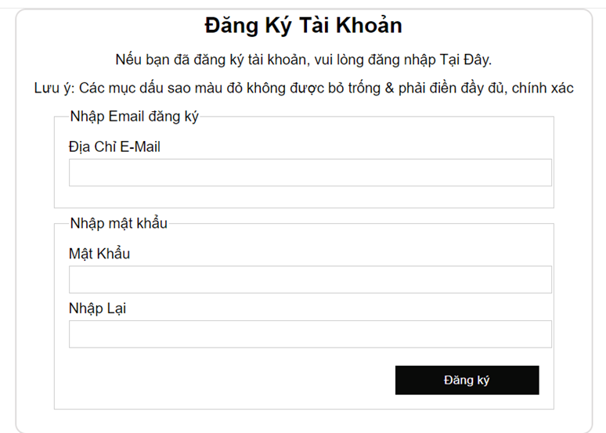

Đăng nhập |  |  |  |  | x
1 | Tiêu đề có đúng không? | Kiểm tra tiêu đề của trang đăng nhập có chính xác theo yêu cầu không | Tiêu đề chính xác
2 | Vị trí của các điều khiển | Kiểm tra vị trí của các điều khiển (ô nhập, nút) trong trang có hợp lý chưa | Vị trí các điều khiển đặt hợp lý
3 | Kích thước của các điều khiển | Kiểm tra kích thước của các điều khiển có phù hợp không | Kích thước các điều khiển hợp lý
4 | Căn chỉnh | Kiểm tra căn chỉnh của các điều khiển trong trang đăng nhập | Căn chỉnh chưa hợp lý
5 | Kích thước và màu sắc phông chữ | Kiểm tra kích thước và màu sắc của phông chữ có phù hợp không | Kích thước và màu sắc phông chữ chưa hợp lý
6 | Tính nhất quán | Kiểm tra tính nhất quán giữa các thành phần của trang đăng nhập | Các thành phần trong trang nhất quán
7 | Tính đầy đủ | Kiểm tra xem tất cả các trường và nút cần thiết có hiển thị đầy đủ không | Tất cả các thành phần cần thiết có đầy đủ

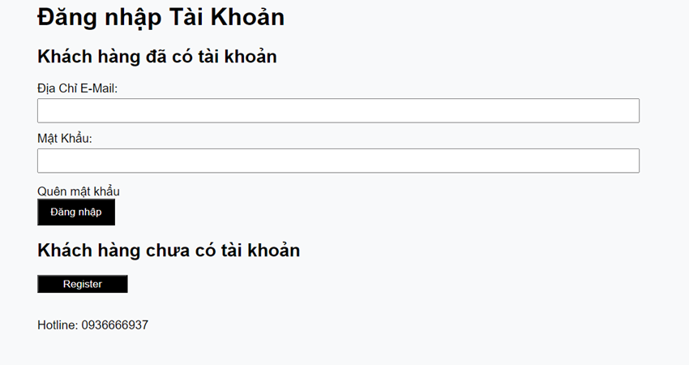

giỏ hàng
1 | Tiêu đề đúng chưa | Kiểm tra tiêu đề có đúng là giỏ hàng chưa | Tiêu đề chính xác
2 | Kích thước chữ | Kiểm tra kích thước chữ đã hợp lý chưa | Kích thước hợp lệ
3 | Kiểu chữ | font chữ có bị lỗi không | Font chữ không bị lỗi, hợp lý
4 | Màu sắc chữ | Màu sắc có hợp lý không, có bắt mắt không | Màu sắc chưa bất mắt
5 | Màu sắc các nút | Màu sắc nút cí hợp lý không | Màu sắc chưa bất mắt
6 | Hiệu ứng thêm sản phẩm vào giỏ | Kiểm tra hiệu ứng thêm sản phẩm | Hiệu ứng ổn
7 | Hiệu ứng cập nhật số lượng sản phẩm | Kiểm tra hiệu ứn cập nhật sản phẩm | Hiệu ứng ổn
8 | Hiệu ứng xóa sản phẩm khỏi giỏ | Kiểm tra hiệu ứng xóa sản phẩm | Hiệu ứng ổn
9 | Vị trí các nút | Kiểm tra vị trí các nút | Hợp lý
10 | Căn chỉnh các chữ | Kiểm tra khoảng các các chữ | Khoảng các ổn
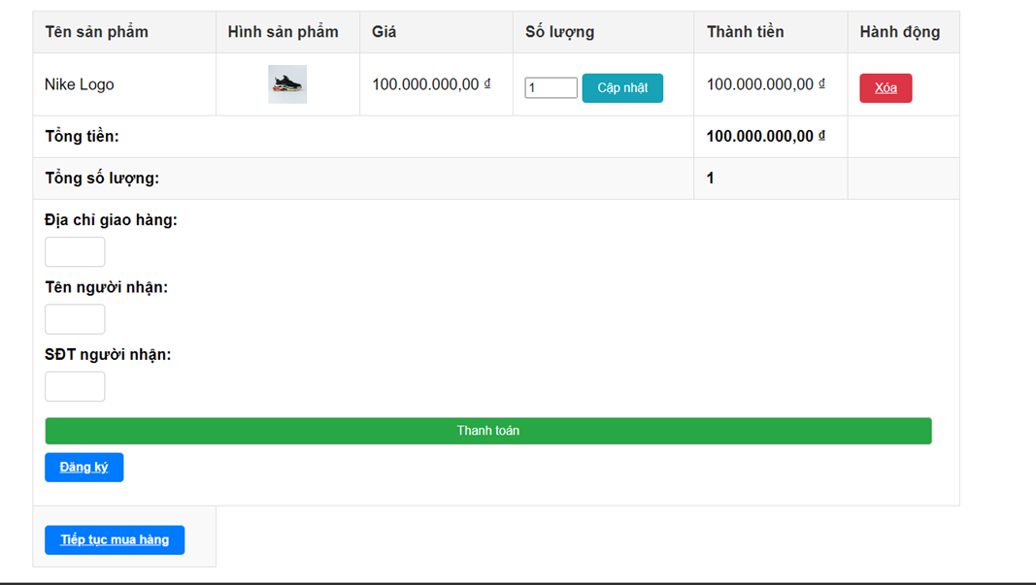

Đặt hàng
1 | Tiêu đề đúng chưa | Kiểm tra tiêu đề có đúng là giỏ hàng chưa | Tiêu đề chính xác
2 | Kích thước chữ | Kiểm tra kích thước chữ đã hợp lý chưa | Kích thước hợp lệ
3 | Kiểu chữ | font chữ có bị lỗi không | Font chữ không bị lỗi, hợp lý
4 | Màu sắc chữ | Màu sắc có hợp lý không, có bắt mắt không | Màu sắc chưa bất mắt
5 | Màu sắc các nút | Màu sắc nút cí hợp lý không | Màu sắc chưa bất mắt
6 | Hiệu ứng thêm sản phẩm vào giỏ | Kiểm tra hiệu ứng thêm sản phẩm | Hiệu ứng ổn
7 | Hiệu ứng cập nhật số lượng sản phẩm | Kiểm tra hiệu ứn cập nhật sản phẩm | Hiệu ứng ổn
8 | Hiệu ứng xóa sản phẩm khỏi giỏ | Kiểm tra hiệu ứng xóa sản phẩm | Hiệu ứng ổn
9 | Vị trí các nút | Kiểm tra vị trí các nút | Hợp lý
10 | Căn chỉnh các chữ | Kiểm tra khoảng các các chữ | Khoảng các ổn

Quản lý thông tin khách hàng
1 | Tiêu đề có đúng không? | Kiểm tra xem tiêu đề của trang "Quản lý thông tin khách hàng" có chính xác và rõ ràng. | Tiêu đề hiển thị đúng và rõ ràng là "Quản lý thông tin khách hàng".
2 | Kích thước chữ | Kiểm tra kích thước chữ của các nội dung hiển thị trên trang có dễ đọc hay không. | Kích thước chữ từ 14px đến 18px, dễ đọc và không quá nhỏ/lớn.
3 | Căn chỉnh | Kiểm tra việc căn chỉnh các thành phần văn bản và nút bấm có nhất quán hay không. | Tất cả các văn bản và nút bấm được căn chỉnh đồng đều và hợp lý.
4 | Font chữ | Kiểm tra kiểu chữ (font) có đồng nhất và dễ đọc không. | Font chữ là Sans-serif (ví dụ: Arial, Roboto), nhất quán và dễ đọc.
5 | Vị trí nút cập nhật thông tin | Kiểm tra vị trí nút "Cập nhật thông tin" có dễ thấy và dễ truy cập hay không. | Nút "Cập nhật thông tin" nằm ở vị trí dễ thấy, dễ thao tác.
6 | Hiệu ứng cập nhật thông tin khách hàng | Kiểm tra xem sau khi cập nhật thông tin, có thông báo hoặc hiệu ứng phản hồi người dùng. | Sau khi cập nhật, có thông báo thành công hoặc chuyển trạng thái.

head
1 | Tiêu đề đúng không? | Kiểm tra xem tiêu đề có chính xác theo yêu cầu không | Tiêu đề chính xác
2 | Vị trí của các điều khiển | Kiểm tra vị trí của các điều khiển có hợp lý chưa | Vị trí các điều khiển đặt hợp lý
3 | Kích thước của các điều khiển | Kiểm tra kích thước của các điều khiển có hợp lý không | Kích thước các điều khiển hợp lý
4 | Căn chỉnh | Kiểm tra căn chỉnh của tiêu đề và các điều khiển có đúng không | Căn chỉnh đúng
5 | Kích thước phông chữ | Kiểm tra kích thước phông chữ đã được chọn có phù hợp chưa | Kích thước phông chữ hợp lý
6 | Màu phông chữ | Kiểm tra màu sắc của phông chữ có rõ ràng và dễ đọc không | Màu phông chữ rõ ràng và phù hợp
7 | Tính nhất quán | Kiểm tra tính nhất quán giữa các thành phần của tiêu đề và giao diện | Tất cả các thành phần nhất quán
8 | Tính đầy đủ | Kiểm tra xem tất cả các yếu tố cần thiết đã được hiển thị đầy đủ chưa | Tất cả các yếu tố cần thiết có đầy đủ

footer
1 | Tiêu đề đúng không? | Kiểm tra xem tiêu đề của phần footer có chính xác theo yêu cầu không | Tiêu đề chính xác
2 | Vị trí của các điều khiển | Kiểm tra vị trí của các điều khiển trong footer có hợp lý chưa | Vị trí các điều khiển đặt hợp lý
3 | Kích thước của các điều khiển | Kiểm tra kích thước của các điều khiển có phù hợp không | Kích thước các điều khiển hợp lý
4 | Căn chỉnh | Kiểm tra căn chỉnh của tiêu đề và các điều khiển trong footer | Căn chỉnh đúng
5 | Kích thước phông chữ | Kiểm tra kích thước phông chữ của phần footer có hợp lý không | Kích thước phông chữ hợp lý
6 | Màu phông chữ | Kiểm tra màu sắc của phông chữ trong footer có dễ đọc không | Màu phông chữ rõ ràng và phù hợp
7 | Tính nhất quán | Kiểm tra tính nhất quán của các thành phần trong footer | Các thành phần trong footer nhất quán
8 | Tính đầy đủ | Kiểm tra xem các thông tin và điều khiển trong footer đã đầy đủ chưa | Tất cả các yếu tố cần thiết có đầy đủ

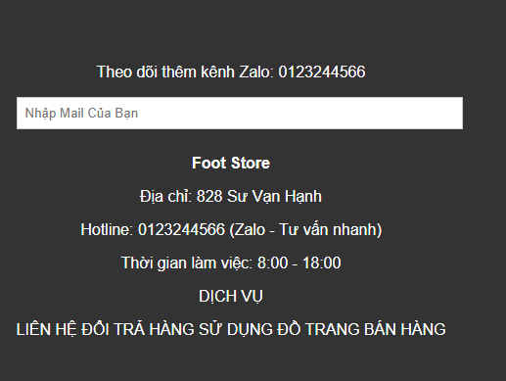

Quản lý đơn hàng
1 | Tiêu đề có đúng không? | Kiểm tra xem tiêu đề của trang có hiển thị đúng là "Quản lý hóa đơn" hay không. | Tiêu đề là "Quản lý hóa đơn".
2 | Kích thước của các điều khiển | Kiểm tra xem kích thước các điều khiển (nút, input) có phù hợp và dễ thao tác. | Kích thước điều khiển dễ bấm.
3 | Căn chỉnh | Kiểm tra việc căn chỉnh các thành phần trên trang có đồng đều và hợp lý hay không. | Các thành phần căn chỉnh đồng đều.
4 | Cỡ chữ & Màu chữ | Kiểm tra kích thước và màu sắc của chữ có dễ đọc và phù hợp không. | Cỡ chữ 14px-18px, dễ đọc.
5 | Tính nhất quán | Kiểm tra sự đồng nhất của các thành phần (font chữ, nút, bảng). | Kiểu chữ và hiển thị đồng nhất.
6 | Tính đầy đủ | Kiểm tra xem thông tin hóa đơn (mã, khách hàng, ngày, tổng tiền, trạng thái) có hiển thị đủ. | Thông tin hóa đơn đầy đủ.
7 | Xử lý lỗi | Kiểm tra xem hệ thống có xử lý lỗi khi không có dữ liệu hoặc gặp lỗi tải trang. | Có thông báo lỗi khi không có dữ liệu.
8 | Chức năng tìm kiếm | Kiểm tra tính năng tìm kiếm hóa đơn theo các tiêu chí (mã, khách hàng, ngày). | Tìm kiếm hoạt động chính xác.
9 | Sắp xếp | Kiểm tra chức năng sắp xếp dữ liệu theo các cột (mã, tên, ngày). | Sắp xếp đúng theo các cột.
10 | Thiết kế đáp ứng | Kiểm tra giao diện trên các thiết bị khác nhau (PC, tablet, mobile). | Giao diện tương thích mọi thiết bị.
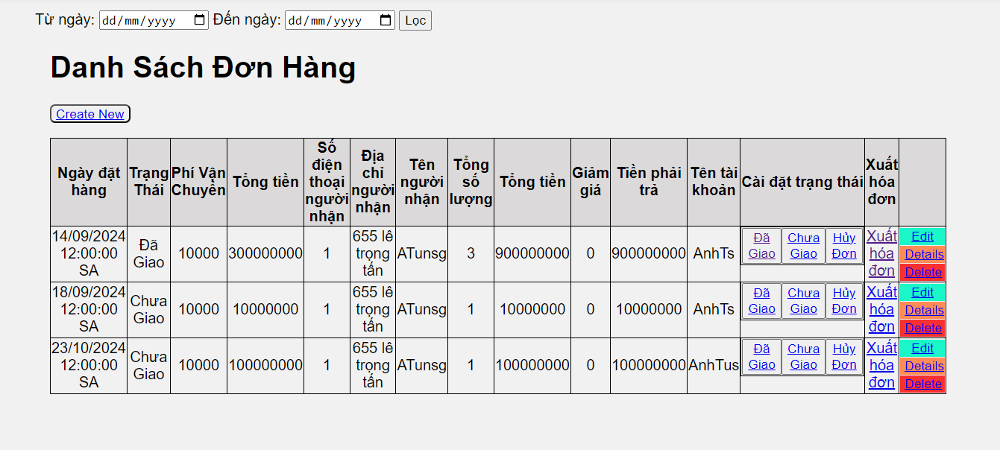

quản lý tài khoản
1 | Tiêu đề có đúng không? | Kiểm tra xem tiêu đề trang có hiển thị chính xác là "Quản lý tài khoản". | Tiêu đề hiển thị đúng và rõ ràng.
2 | Kích thước của các điều khiển | Kiểm tra kích thước các điều khiển (nút, input) có phù hợp và dễ thao tác. | Kích thước điều khiển dễ bấm và thao tác.
3 | Căn chỉnh | Kiểm tra căn chỉnh của các thành phần văn bản và nút bấm có đồng đều không. | Các thành phần được căn chỉnh hợp lý và đồng đều.
4 | Cỡ chữ & Màu chữ | Kiểm tra kích thước và màu chữ có dễ đọc và rõ ràng không. | Cỡ chữ từ 14px đến 18px, màu chữ rõ ràng và dễ đọc.
5 | Tính nhất quán | Kiểm tra sự đồng nhất của các thành phần (font chữ, nút bấm, biểu mẫu). | Kiểu chữ, bố cục và các thành phần giao diện đồng nhất.
6 | Độ hoàn thiện | Kiểm tra toàn bộ các chức năng và giao diện đã được triển khai hoàn chỉnh. | Trang hoạt động hoàn chỉnh, không có lỗi.
7 | Xử lý lỗi | Kiểm tra xử lý lỗi khi người dùng nhập sai thông tin hoặc khi hệ thống không có dữ liệu. | Có thông báo lỗi phù hợp khi xảy ra vấn đề.
8 | Chức năng tìm kiếm | Kiểm tra chức năng tìm kiếm tài khoản theo tiêu chí như tên hoặc email. | Chức năng tìm kiếm hoạt động chính xác và trả về kết quả đúng.
9 | Sắp xếp | Kiểm tra chức năng sắp xếp danh sách tài khoản theo các cột (tên, email, vai trò). | Chức năng sắp xếp hoạt động đúng.
10 | Quản lý vai trò | Kiểm tra chức năng phân quyền, thay đổi vai trò của người dùng. | Có thể thay đổi vai trò của người dùng một cách dễ dàng.
11 | Đặt lại mật khẩu | Kiểm tra chức năng đặt lại mật khẩu cho tài khoản. | Đặt lại mật khẩu thành công và có thông báo cho người dùng.

Quản lý sản phẩm
1 | Tiêu đề có đúng không? | Kiểm tra xem tiêu đề trang có hiển thị đúng là "Quản lý sản phẩm". | Tiêu đề hiển thị đúng và rõ ràng.
2 | Kích thước của các điều khiển | Kiểm tra kích thước các điều khiển (nút, input) có hợp lý và dễ thao tác không. | Kích thước điều khiển dễ bấm và thao tác.
3 | Căn chỉnh | Kiểm tra căn chỉnh các thành phần (văn bản, nút bấm, bảng) có đồng đều không. | Các thành phần căn chỉnh hợp lý và đồng đều.
4 | Cỡ chữ & Màu chữ | Kiểm tra kích thước và màu chữ có dễ đọc và rõ ràng không. | Cỡ chữ từ 14px đến 18px, màu chữ dễ đọc.
5 | Tính nhất quán | Kiểm tra tính đồng nhất của các thành phần (font chữ, nút bấm, bảng, biểu mẫu). | Kiểu chữ và bố cục nhất quán trên toàn trang.
6 | Độ hoàn thiện | Kiểm tra trang đã được triển khai đầy đủ chức năng và giao diện chưa. | Trang hoạt động đầy đủ, không có lỗi.
7 | Xử lý lỗi | Kiểm tra trang xử lý các lỗi nhập liệu hoặc hệ thống như thế nào. | Hệ thống hiển thị thông báo lỗi phù hợp khi xảy ra sự cố.
8 | Chức năng tìm kiếm | Kiểm tra chức năng tìm kiếm sản phẩm theo các tiêu chí (tên, mã sản phẩm, danh mục). | Tìm kiếm hoạt động chính xác và nhanh chóng.
9 | Sắp xếp | Kiểm tra chức năng sắp xếp danh sách sản phẩm theo các tiêu chí (giá, tên, số lượng). | Chức năng sắp xếp chính xác theo các cột đã chọn.
10 | Quản lý hàng tồn kho | Kiểm tra quản lý số lượng sản phẩm tồn kho có hoạt động đúng không. | Hàng tồn kho được cập nhật chính xác sau mỗi thao tác.
11 | Phân loại sản phẩm | Kiểm tra chức năng phân loại sản phẩm theo danh mục hoặc tiêu chí khác. | Phân loại sản phẩm hoạt động chính xác và dễ sử dụng.
12 | Tải ảnh lên | Kiểm tra chức năng tải lên hình ảnh sản phẩm. | Tải ảnh lên thành công, hiển thị rõ ràng và đúng kích thước.
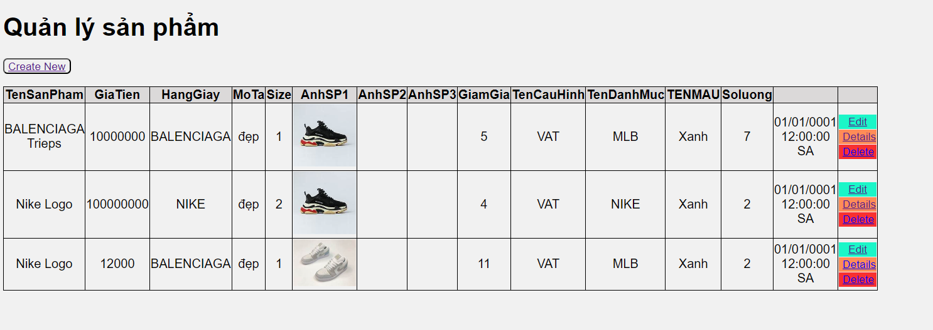

Quản lý bình luận
1 | Tiêu đề có đúng không? | Kiểm tra tiêu đề của phần quản lý bình luận có chính xác không | Tiêu đề chính xác
2 | Vị trí của các điều khiển | Kiểm tra vị trí của các điều khiển (nút xóa, sửa) có hợp lý không | Vị trí các điều khiển hợp lý
3 | Kích thước của các điều khiển | Kiểm tra kích thước của các điều khiển có phù hợp không | Kích thước các điều khiển hợp lý
4 | Căn chỉnh | Kiểm tra căn chỉnh của các điều khiển trong giao diện quản lý bình luận | Căn chỉnh đúng
5 | Kích thước và màu sắc phông chữ | Kiểm tra kích thước và màu sắc của phông chữ có phù hợp không | Kích thước và màu sắc phông chữ chưa hợp lý
6 | Tính nhất quán | Kiểm tra tính nhất quán giữa các thành phần của phần quản lý bình luận | Các thành phần nhất quán
7 | Tính đầy đủ | Kiểm tra xem tất cả các chức năng (hiển thị, xóa, sửa bình luận) có đầy đủ không | Tất cả các chức năng cần thiết đầy đủ

Tìm kiếm sản phẩm
1 | Tiêu đề có đúng không? | Kiểm tra tiêu đề của phần tìm kiếm sản phẩm có chính xác không | Tiêu đề chính xác
2 | Vị trí của các điều khiển | Kiểm tra vị trí của các điều khiển (ô tìm kiếm, nút tìm kiếm) có hợp lý không | Vị trí các điều khiển hợp lý
3 | Kích thước của các điều khiển | Kiểm tra kích thước của các điều khiển có phù hợp không | Kích thước các điều khiển hợp lý
4 | Căn chỉnh | Kiểm tra căn chỉnh của các điều khiển trong giao diện tìm kiếm | Căn chỉnh đúng
5 | Kích thước và màu sắc phông chữ | Kiểm tra kích thước và màu sắc của phông chữ có phù hợp không | Kích thước và màu sắc phông chữ hợp lý
6 | Kết quả tìm kiếm có chính xác không | Kiểm tra xem kết quả tìm kiếm sản phẩm có khớp với từ khóa đã nhập | Kết quả tìm kiếm chính xác và phù hợp
7 | Tính đầy đủ | Kiểm tra xem các sản phẩm hiển thị có đủ thông tin (tên, giá, mô tả) không | Các thông tin sản phẩm đầy đủ
8 | Tốc độ tìm kiếm | Kiểm tra tốc độ hiển thị kết quả tìm kiếm có nhanh và hợp lý không | Kết quả tìm kiếm hiển thị nhanh chóng

Quản lý màu sắc
1 | Tiêu đề có đúng không? | Kiểm tra tiêu đề của phần quản lý màu sắc có chính xác không | Tiêu đề chính xác
2 | Vị trí của các điều khiển | Kiểm tra vị trí của các điều khiển (ô chọn màu, nút lưu, nút hủy) có hợp lý không | Vị trí các điều khiển hợp lý
3 | Kích thước của các điều khiển | Kiểm tra kích thước của các điều khiển có phù hợp không | Kích thước các điều khiển hợp lý
4 | Căn chỉnh | Kiểm tra căn chỉnh của các điều khiển trong giao diện quản lý màu sắc | Căn chỉnh đúng
5 | Kích thước và màu sắc phông chữ | Kiểm tra kích thước và màu sắc của phông chữ có phù hợp không | Kích thước và màu sắc phông chữ hợp lý
6 | Tính năng chọn màu | Kiểm tra xem tính năng chọn màu có hoạt động chính xác không | Chọn màu chính xác và hiển thị đúng
7 | Tính nhất quán | Kiểm tra tính nhất quán giữa các thành phần của phần quản lý màu sắc | Các thành phần nhất quán
8 | Tính đầy đủ | Kiểm tra xem các chức năng (chọn màu, lưu màu, hủy chọn) có đầy đủ không | Các chức năng đầy đủ và hoạt động tốt

Quản lý thuế
1 | Tiêu đề có đúng không? | Kiểm tra tiêu đề của phần quản lý thuế có chính xác không | Tiêu đề chính xác
2 | Vị trí của các điều khiển | Kiểm tra vị trí của các điều khiển (ô nhập thuế, nút lưu, nút xóa) có hợp lý không | Vị trí các điều khiển hợp lý
3 | Kích thước của các điều khiển | Kiểm tra kích thước của các điều khiển có phù hợp không | Kích thước các điều khiển hợp lý
4 | Căn chỉnh | Kiểm tra căn chỉnh của các điều khiển trong giao diện quản lý thuế | Căn chỉnh đúng
5 | Kích thước và màu sắc phông chữ | Kiểm tra kích thước và màu sắc của phông chữ có phù hợp không | Kích thước và màu sắc phông chữ hợp lý
6 | Tính năng tính toán thuế | Kiểm tra xem tính năng tính toán thuế có hoạt động chính xác không | Tính toán thuế chính xác
7 | Tính nhất quán | Kiểm tra tính nhất quán giữa các thành phần của phần quản lý thuế | Các thành phần nhất quán
8 | Tính đầy đủ | Kiểm tra xem các chức năng (thêm, sửa, xóa thuế) có đầy đủ không | Các chức năng đầy đủ và hoạt động tốt

Quản lý danh mục
1 | Tiêu đề có đúng không? | Kiểm tra tiêu đề của phần quản lý danh mục có chính xác không | Tiêu đề chính xác
2 | Vị trí của các điều khiển | Kiểm tra vị trí của các điều khiển (ô nhập tên danh mục, nút lưu, nút xóa) có hợp lý không | Vị trí các điều khiển hợp lý
3 | Kích thước của các điều khiển | Kiểm tra kích thước của các điều khiển có phù hợp không | Kích thước các điều khiển hợp lý
4 | Căn chỉnh | Kiểm tra căn chỉnh của các điều khiển trong giao diện quản lý danh mục | Căn chỉnh đúng
5 | Kích thước và màu sắc phông chữ | Kiểm tra kích thước và màu sắc của phông chữ có phù hợp không | Kích thước và màu sắc phông chữ hợp lý
6 | Tính năng thêm, sửa, xóa danh mục | Kiểm tra xem các tính năng thêm, sửa, xóa danh mục có hoạt động chính xác không | Các tính năng hoạt động đúng
7 | Tính nhất quán | Kiểm tra tính nhất quán giữa các thành phần của phần quản lý danh mục | Các thành phần nhất quán
8 | Tính đầy đủ | Kiểm tra xem tất cả thông tin cần thiết (tên, mô tả danh mục) có hiển thị đầy đủ không | Tất cả thông tin cần thiết đầy đủ

Thanh toán
1 | Tiêu đề có đúng không? | Kiểm tra tiêu đề của phần thanh toán có chính xác không | Tiêu đề chính xác
2 | Vị trí của các điều khiển | Kiểm tra vị trí của các điều khiển (ô nhập thông tin, nút thanh toán) có hợp lý không | Vị trí các điều khiển hợp lý
3 | Kích thước của các điều khiển | Kiểm tra kích thước của các điều khiển có phù hợp không | Kích thước các điều khiển hợp lý
4 | Căn chỉnh | Kiểm tra căn chỉnh của các điều khiển trong giao diện thanh toán | Căn chỉnh đúng
5 | Kích thước và màu sắc phông chữ | Kiểm tra kích thước và màu sắc của phông chữ có phù hợp không | Kích thước và màu sắc phông chữ hợp lý
6 | Tính năng tính toán tổng tiền | Kiểm tra xem tính năng tính toán tổng tiền có chính xác không | Tổng tiền tính toán chính xác
7 | Tính năng chọn phương thức thanh toán | Kiểm tra xem các phương thức thanh toán có hoạt động chính xác không | Các phương thức thanh toán khả dụng và hoạt động tốt
8 | Tính nhất quán | Kiểm tra tính nhất quán giữa các thành phần của phần thanh toán | Các thành phần nhất quán
9 | Tính đầy đủ | Kiểm tra xem tất cả thông tin cần thiết (địa chỉ giao hàng, thông tin thanh toán) có hiển thị đầy đủ không | Thông tin đầy đủ và chính xác
10 | Thông báo hoàn thành thanh toán | Kiểm tra xem thông báo khi thanh toán hoàn thành có xuất hiện không | Thông báo xuất hiện đúng cách

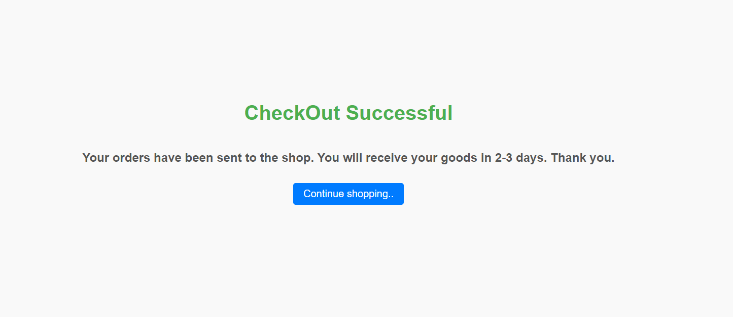

Bình luận
1 | Tiêu đề có đúng không? | Kiểm tra tiêu đề của phần bình luận có chính xác không | Tiêu đề chính xác
2 | Vị trí của các điều khiển | Kiểm tra vị trí của các điều khiển (ô nhập bình luận, nút gửi) có hợp lý không | Vị trí các điều khiển hợp lý
3 | Kích thước của các điều khiển | Kiểm tra kích thước của các điều khiển có phù hợp không | Kích thước các điều khiển hợp lý
4 | Căn chỉnh | Kiểm tra căn chỉnh của các điều khiển trong giao diện bình luận | Căn chỉnh đúng
5 | Kích thước và màu sắc phông chữ | Kiểm tra kích thước và màu sắc của phông chữ có phù hợp không | Kích thước và màu sắc phông chữ hợp lý
6 | Tính năng gửi bình luận | Kiểm tra xem tính năng gửi bình luận có hoạt động chính xác không | Bình luận được gửi thành công
7 | Hiển thị bình luận | Kiểm tra xem bình luận sau khi gửi có hiển thị ngay lập tức không | Bình luận hiển thị ngay lập tức
8 | Tính nhất quán | Kiểm tra tính nhất quán giữa các bình luận đã gửi | Các bình luận có định dạng và kiểu hiển thị nhất quán
9 | Chức năng xóa bình luận | Kiểm tra xem tính năng xóa bình luận có hoạt động chính xác không | Bình luận được xóa thành công
10 | Thông báo khi gửi bình luận | Kiểm tra xem có thông báo thành công khi gửi bình luận không | Thông báo xuất hiện đúng cách

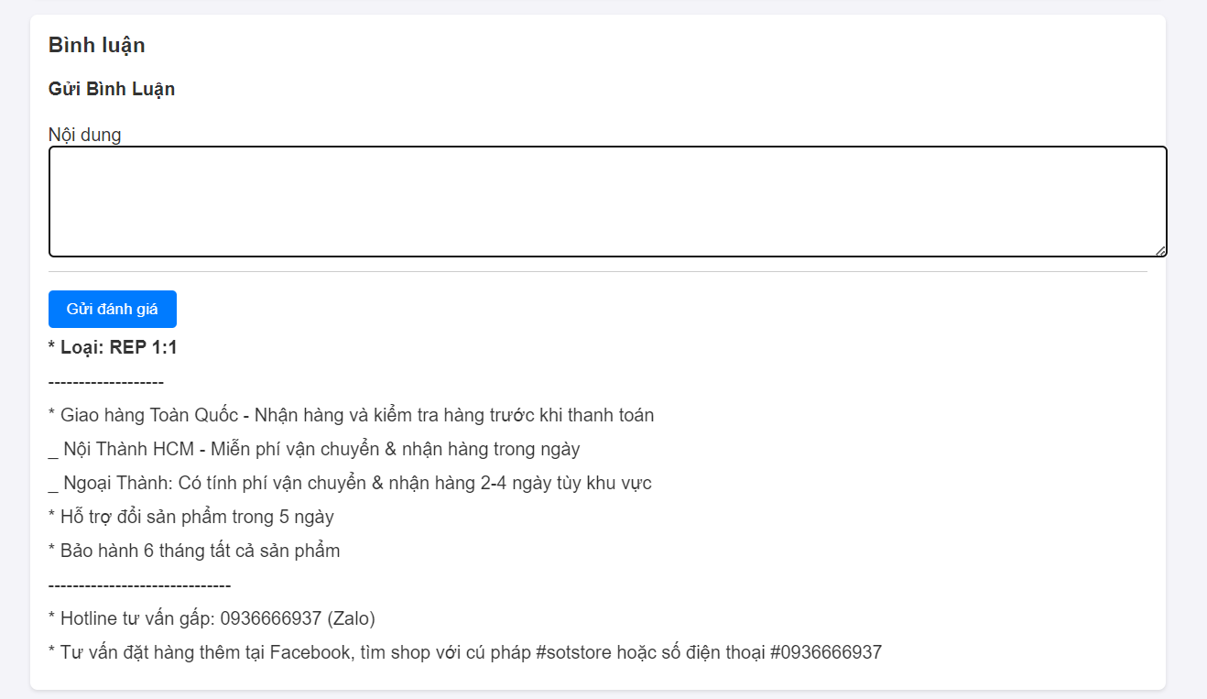

Thống kê doanh thu
1 | Tiêu đề có đúng không? | Kiểm tra tiêu đề của phần bình luận có chính xác không | Tiêu đề chính xác
2 | Vị trí của các điều khiển | Kiểm tra vị trí của các điều khiển (ô nhập bình luận, nút gửi) có hợp lý không | Vị trí các điều khiển hợp lý
3 | Kích thước của các điều khiển | Kiểm tra kích thước của các điều khiển có phù hợp không | Kích thước các điều khiển hợp lý
4 | Căn chỉnh | Kiểm tra căn chỉnh của các điều khiển trong giao diện bình luận | Căn chỉnh đúng
5 | Kích thước và màu sắc phông chữ | Kiểm tra kích thước và màu sắc của phông chữ có phù hợp không | Kích thước và màu sắc phông chữ hợp lý
6 | Tính năng gửi bình luận | Kiểm tra xem tính năng gửi bình luận có hoạt động chính xác không | Bình luận được gửi thành công
7 | Hiển thị bình luận | Kiểm tra xem bình luận sau khi gửi có hiển thị ngay lập tức không | Bình luận hiển thị ngay lập tức
8 | Tính nhất quán | Kiểm tra tính nhất quán giữa các bình luận đã gửi | Các bình luận có định dạng và kiểu hiển thị nhất quán
9 | Chức năng xóa bình luận | Kiểm tra xem tính năng xóa bình luận có hoạt động chính xác không | Bình luận được xóa thành công
10 | Thông báo khi gửi bình luận | Kiểm tra xem có thông báo thành công khi gửi bình luận không | Thông báo xuất hiện đúng cách

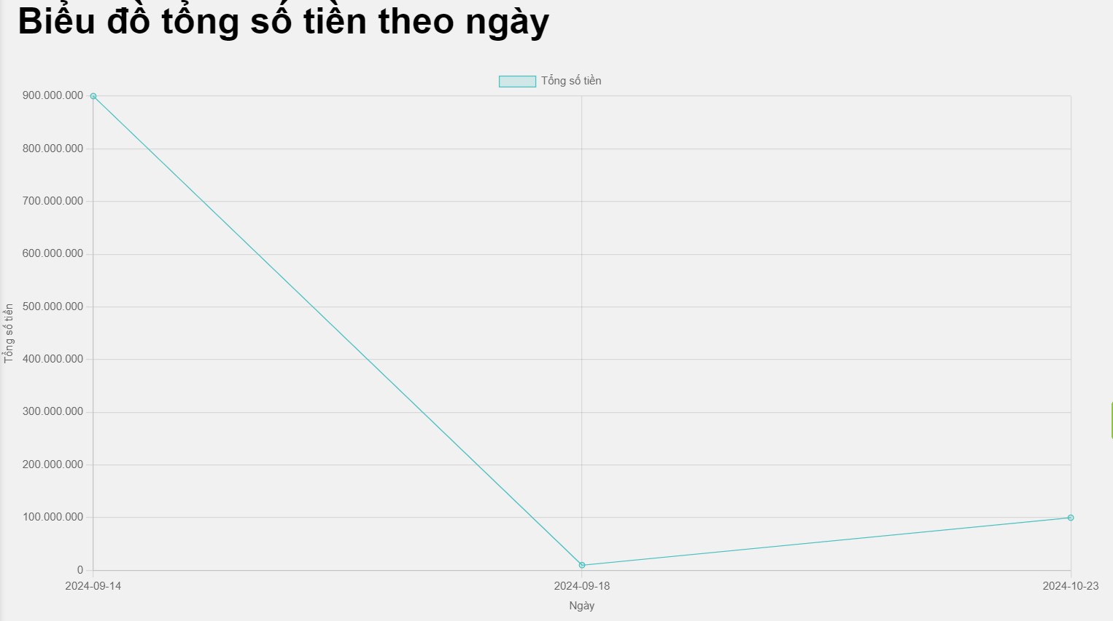

chi tiết sản phẩm
1 | Tiêu đề đúng chưa | Tiêu đề đúng là chi tiết sản phẩm chưa | Tiêu đề chính xác
2 | Kích thước chữ | Kích thước chữ đã ổn chưa | Kích thước hợp lệ
3 | Kiểu chữ | kiểu chữ có lỗi không | Kiểu chữ chính xác
4 | Màu sắc chữ | Màu sắc hợp lý chưa | Màu sắc chưa bất mắt
5 | Màu sắc các nút | Màu sắc các nút hợp lý chưa | Chưa hợp lý
6 | Kích thước ảnh | Kích thước ảnh có hợp lý chưa | Chưa hợp lý
7 | Độ phân giải ảnh | Độ phân giải ảnh có cao không | Ổn
8 | Căn chỉnh hình ảnh | Kiểm tra căn chỉnh ảnh có hợp lý không | Chưa hợp lý
9 | Căn chỉnh chữ | Căn chỉnh chữ logic chưa | Chưa hợp lý
10 | Vị trí các bình luận | Ví trị đặt các bình luận của khác hàng đã hợp lệ chưa | Chưa hợp lý

Chi tiết đơn hàng
1 | Tiêu đề đúng chưa | Kiểm tra xem tiêu đề của trang có đúng là "Chi tiết đơn hàng" và đặt ở vị trí nổi bật hay không. | Tiêu đề "Chi tiết đơn hàng" hiển thị ở đầu trang, dễ thấy và chính xác.
2 | Kích thước chữ | Kiểm tra kích thước chữ trong các phần nội dung của trang (tên sản phẩm, giá, số lượng). | Kích thước chữ từ 14px đến 18px, dễ đọc và đồng đều trên toàn bộ trang.
3 | Kiểu chữ | Kiểm tra kiểu chữ có đồng nhất trên toàn bộ trang không (ví dụ, sử dụng một kiểu font Sans-serif như Arial hoặc Roboto). | Font chữ Sans-serif nhất quán, dễ đọc và hiển thị rõ ràng.
4 | Màu sắc chữ | Kiểm tra màu sắc chữ có tương phản tốt với nền, dễ đọc và tuân theo thiết kế thương hiệu. | Màu sắc chữ đen hoặc xám đậm trên nền trắng, dễ nhìn và rõ ràng.
5 | Màu sắc các nút | Kiểm tra màu sắc các nút bấm (ví dụ: nút "Thanh toán", "Huỷ đơn"). | Nút "Thanh toán" có màu nổi bật (ví dụ: xanh), nút "Huỷ đơn" có màu dễ phân biệt (ví dụ: đỏ).
6 | Kích thước ảnh | Kiểm tra kích thước ảnh sản phẩm có hợp lý và hiển thị rõ ràng. | Ảnh sản phẩm hiển thị với kích thước vừa đủ, rõ ràng và cân đối với nội dung.
7 | Độ phân giải ảnh | Kiểm tra độ phân giải ảnh sản phẩm có rõ nét khi hiển thị hoặc phóng to không. | Ảnh sản phẩm hiển thị rõ nét, không bị mờ khi phóng to.
8 | Căn chỉnh hình ảnh | Kiểm tra hình ảnh có được căn chỉnh đúng với các thành phần khác (ví dụ: căn giữa hoặc căn trái). | Hình ảnh được căn chỉnh gọn gàng, đồng đều và phù hợp với bố cục tổng thể của trang.
9 | Căn chỉnh chữ | Kiểm tra căn chỉnh chữ trong các phần khác nhau của trang (ví dụ: tên sản phẩm, giá, số lượng). | Chữ được căn chỉnh đều đặn, dễ đọc, đặc biệt là các cột thông tin trong bảng.

trang home
1 | Tiêu đề đúng không? | Kiểm tra tiêu đề trang | Tiêu đề trang chính xác, phản ánh đúng nội dung của trang.
2 | Vị trí của các điều khiển | Kiểm tra vị trí của các điều khiển | Các điều khiển (button, menu, icon,...) đặt đúng vị trí hợp lý.
3 | Kích thước của các điều khiển | Kiểm tra kích thước điều khiển | Kích thước các điều khiển vừa phải, dễ bấm và hiển thị rõ ràng.
4 | Căn chỉnh | Kiểm tra căn chỉnh các thành phần | Các thành phần trên trang được căn chỉnh hợp lý (giữa, trái, phải).
5 | Kích thước phông chữ? | Kiểm tra kích thước phông chữ | Phông chữ có kích thước dễ đọc, không quá nhỏ hoặc quá lớn.
6 | Màu phông chữ | Kiểm tra màu phông chữ | Màu phông chữ rõ ràng, dễ đọc trên nền.
7 | Tính nhất quán | Kiểm tra tính nhất quán | Thiết kế và giao diện của trang nhất quán với các trang khác.
8 | Tính đầy đủ | Kiểm tra tính đầy đủ | Các thông tin và tính năng chính trên trang được hiển thị đầy đủ.

hóa đơn
1 | Tiêu đề có đúng không? | Kiểm tra tiêu đề của hóa đơn có chính xác theo yêu cầu không | Tiêu đề chính xác
2 | Vị trí của các điều khiển | Kiểm tra vị trí của các điều khiển trong hóa đơn có hợp lý chưa | Vị trí các điều khiển đặt hợp lý
3 | Kích thước của các điều khiển | Kiểm tra kích thước của các điều khiển có phù hợp không | Kích thước các điều khiển hợp lý
4 | Căn chỉnh | Kiểm tra căn chỉnh của tiêu đề và các điều khiển trong hóa đơn | Căn chỉnh đúng
5 | Kích thước và màu sắc phông chữ | Kiểm tra kích thước và màu sắc của phông chữ có phù hợp không | Kích thước và màu sắc phông chữ hợp lý
6 | Tính nhất quán | Kiểm tra tính nhất quán giữa các thành phần của hóa đơn | Các thành phần trong hóa đơn nhất quán
7 | Tính đầy đủ | Kiểm tra xem tất cả thông tin cần thiết có hiển thị đầy đủ không | Thông tin trong hóa đơn đầy đủ

Quên mật khẩu
1 | Tiêu đề có đúng không? | Kiểm tra tiêu đề của phần quên mật khẩu có chính xác không | Tiêu đề chính xác
2 | Vị trí của các điều khiển | Kiểm tra vị trí của các điều khiển (ô nhập email, nút gửi yêu cầu) có hợp lý không | Vị trí các điều khiển hợp lý
3 | Kích thước của các điều khiển | Kiểm tra kích thước của các điều khiển có phù hợp không | Kích thước các điều khiển hợp lý
4 | Căn chỉnh | Kiểm tra căn chỉnh của các điều khiển trong giao diện quên mật khẩu | Căn chỉnh đúng
5 | Kích thước và màu sắc phông chữ | Kiểm tra kích thước và màu sắc của phông chữ có phù hợp không | Kích thước và màu sắc phông chữ hợp lý
6 | Tính nhất quán | Kiểm tra tính nhất quán giữa các thành phần của phần quên mật khẩu | Các thành phần nhất quán
7 | Tính đầy đủ | Kiểm tra xem tất cả các chức năng (nhập email, gửi yêu cầu đặt lại mật khẩu) có đầy đủ không | Các chức năng đầy đủ

